Layout
页面基本设计 |  | System | Module | Screen | 更新日 | V1.0 | 2018-05-14 | 设计者 | Jolie
 |  | 3i | 行程管理 | 行程管理页

 |  |  |  |  | 概述
 |  |  |  |  | 搜索，查询已提交的行程列表

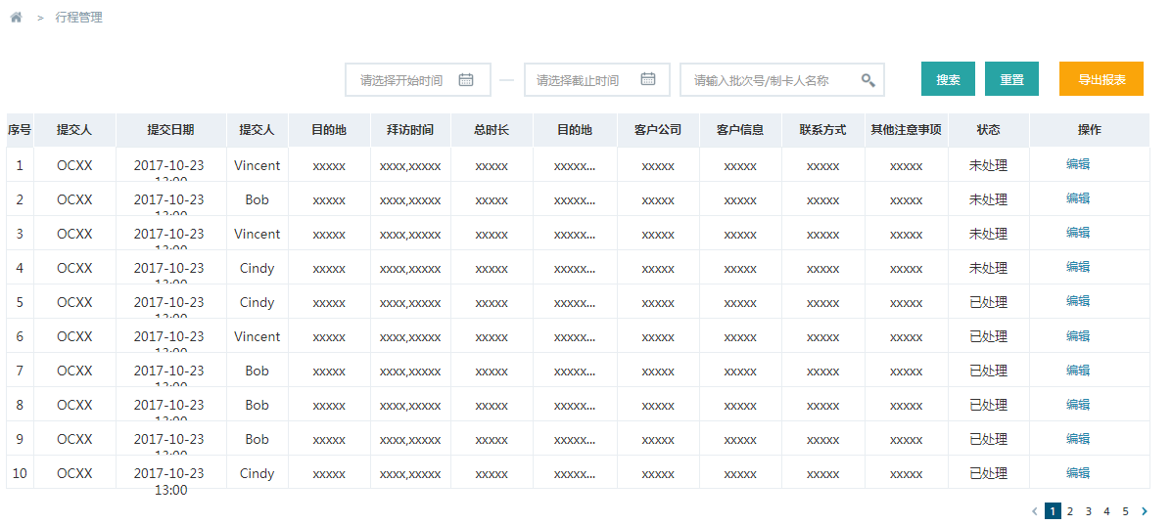

／
／
／
／
／

 |  |  |  |  | 用户需求
 |  |  |  |  | 1 用户可以选择不同的时间区间 进行搜索 2 用户可以根据 ×× 进行模糊搜索 3 用户可以重置 所选的条件 4 用户可以导出报表 5 用户可以跳转到对应的编辑页 6 用户可以进行翻页

 | 图1 行程管理页

